Marksheet
Trainee Marksheet

 | Registration No. | DDLTC004 |  |  | Tranee Name | Aastha Dhirwan |  | Session | 2022-23
 | Date Of Birth | 2003-11-25 |  |  | Father Name | Mahesh Dhirwan
 | Education | B.Sc. |  |  | Mother Name | Ruchi Dhirwan |  | Date | 2023-11-21

स्वस्थ रहिये... मस्त रहिये… जीवन में उत्साह, उल्लाश और हर्ष बना रहे… || स्वस्थ रहिये... मस्त रहिये… जीवन में उत्साह, उल्लाश और हर्ष बना रहे…
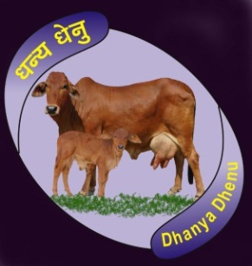
 | Subject | Total Marks |  | Pass Marks |  | Obtained Marks |  | Pass / Fail
 | Soft Skill | 100 |  | 40 |  | 73 |  | Pass
 | Basic / Hardware | 100 |  | 40 |  | 74 |  | Pass
 | Web Designing | 100 |  | 40 |  | 47 |  | Pass
 | Graphics | 100 |  | 40 |  | 37 |  | Fail
 | Animation | 100 |  | 40 |  | 39 |  | Fail |  | Director and C.E.O.
 | Digi Health Care | 100 |  | 40 |  | 61 |  | Pass
 | Digital Marketing | 100 |  | 40 |  | 38 |  | Fail |  | Mr. Hariom Nautiyal

 | Total Marks | 700 |  |  |  | Pass Subject | 4
 | Obtained Marks | 369
 | Percentage | 52.71 | % |  |  | Fail Subject | 3

स्वस्थ रहिये... मस्त रहिये… जीवन में उत्साह, उल्लाश और हर्ष बना रहे… || स्वस्थ रहिये... मस्त रहिये… जीवन में उत्साह, उल्लाश और हर्ष बना रहे…

